개요
개요

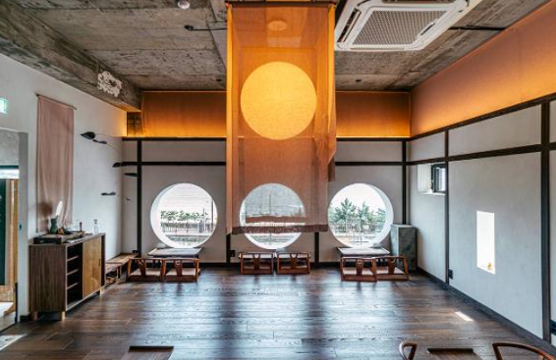



플레이어
NPC

Name
Text

∙ 플레이어가 NPC와 이야기하면서 스토리를 풀어나가는 컨텐츠 ∙ NPC의 스토리를 통해 현재 2030세대 혹은 MZ세대들이 어떤 고민들을 가지고 있는 지 알 수 있음 ∙ NPC와 스토리를 진행하면서 특별한 차를 대접하고 NPC의 고민(퀘스트)을 해결해준다 ∙ 스토리는 대화를 시작하고, 퀘스트나 차를 내어주며 또 다시 대화를 시작하는 방식 ∙ 공백은 '$' 사용

NPC 1
스토리 1

ID | Name | Image | Text | Option | Option1 | Option2 | Option1_c | Option2_c | Minigame | Minigame_tea | Next | Return
int | String | image | String | int | String | String | int | int | bool | int | int | int
800000 | 강지환 |  | 자! 이제 마감 정리를 해볼.. | 0 | & | & | & | & | FALSE | & | 800001
800001 | 강지환 |  | (따르릉) | 0 | & | & | & | & | FALSE | & | 800002
800002 | 삼신 |  | 할미 왔다~ | 0 | & | & | & | & | FALSE | & | 800003
800003 | 강지환 |  | 어! 삼신 할머니! 오랜만에 오셨네요! | 0 | & | & | & | & | FALSE | & | 800004
800004 | 강지환 |  | (이름은 삼신. 흔히 동화에서 볼 수 있는 삼신할매이다.) | 0 | & | & | & | & | FALSE | & | 800005
800005 | 강지환 |  | (지금은 회사에서 대리로 일하고 있다.) | 0 | & | & | & | & | FALSE | & | 800006
800006 | 강지환 |  | (심각한 애주가여서 가끔 밤에 술취해 비틀거리는 걸 몇 번 봤다..) | 0 | & | & | & | & | FALSE | & | 800007
800007 | 강지환 |  | (조심해야 한다..) | 0 | & | & | & | & | FALSE | & | 800008
800008 | 삼신 |  | 어른을 봤으면 인사를 해야지 | 0 | & | & | & | & | FALSE | & | 800009
800009 | 삼신 |  | 나레이션 안끄냐? | 0 | & | & | & | & | FALSE | & | 800010
800010 | 강지환 |  | 아, 할머니 안녕하세요 ㅎㅎ | 0 | & | & | & | & | FALSE | & | 800011
800011 | 삼신 |  | 에휴..김과장 이자식.. | 0 | & | & | & | & | FALSE | & | 800012
800012 | 강지환 |  | 오늘도 상사가 뭐라고 했었요? | 0 | & | & | & | & | FALSE | & | 800013
800013 | 삼신 |  | 이 썩어빠질놈이 나보고 엠제트 세대 어쩌구 하면서 뭐라 하질 않나 | 0 | & | & | & | & | FALSE | & | 800014
800014 | 삼신 |  | 내가 나이가 몇갠데 어휴.. | 0 | & | & | & | & | FALSE | & | 800015
800015 | 강지환 |  | 무슨 일때문에 그러셨는데요? | 0 | & | & | & | & | FALSE | & | 800016
800016 | 삼신 |  | 기획서를 쓰는데 별 것도 아닌 걸로 뭐라고 하잖아 | 0 | & | & | & | & | FALSE | & | 800017
800017 | 삼신 |  | 회의할 때는 이 아이디어 좋다고 기획서 쓰라니까 기획서 썼더니 | 0 | & | & | & | & | FALSE | & | 800018
800018 | 삼신 |  | 이걸 기획서라고 쓴거냐고 뭐라하더니 | 0 | & | & | & | & | FALSE | & | 800019
800019 | 삼신 |  | 나중에 다시 제출했더니 이렇게 바꾸니까 좋지 않냐 그러고. | 0 | & | & | & | & | FALSE | & | 800020
800020 | 삼신 |  | 똑같은 파일이었는데 바보 같은 녀석 | 0 | & | & | & | & | FALSE | & | 800021
800021 | 강지환 |  | 그건 부장님이 잘 못 했네요..(또 뭐 잘못 하셨겠지..) | 0 | & | & | & | & | FALSE | & | 800022
800022 | 삼신 |  | 내가 술 먹고 싸돌아다녀서 에휴.. | 0 | & | & | & | & | FALSE | & | 800023
800023 | 삼신 |  | 내가 술먹고 점지하고 돌아다니지 말았어야 했는데.. | 0 | & | & | & | & | FALSE | & | 800024
800024 | 삼신 |  | 술이 웬수야.. | 0 | & | & | & | & | FALSE | & | 800025
800025 | 삼신 |  | 내가 퇴사를 하던가 해야지 | 0 | & | & | & | & | FALSE | & | 800026
800026 | 강지환 |  | 뭐 하고 싶은 일이나 할 일 있으세요? | 0 | & | & | & | & | FALSE | & | 800027
800027 | 삼신 |  | 아니.. 몰라.. 없어… | 0 | & | & | & | & | FALSE | & | 800028
800028 | 강지환 |  | 차츰 생각해보시면 되죠 ㅎㅎ | 0 | & | & | & | & | FALSE | & | 800029
800029 | 강지환 |  | 뭐 드시고 싶으신거 있으세요? | 0 | & | & | & | & | FALSE | & | 800030
800030 | 삼신 |  | 술.. | 0 | & | & | & | & | FALSE | & | 800031
800031 | 강지환 |  | 네? | 0 | & | & | & | & | FALSE | & | 800032
800032 | 삼신 |  | 아 그.. 녹차 좀 한잔 부탁하마 | 0 | & | & | & | & | FALSE | & | 800033
800033 | 강지환 |  | 넵!! | 0 | & | & | & | & | FALSE | & | 800034

800034 | 삼신 |  | 맛 좋네 | 0 | & | & | & | & | TRUE | 10000 | 800035
800035 | 강지환 |  | 이번에 재료 좋은 걸 발견했거든요 | 0 | & | & | & | & | FALSE | & | 800036
800036 | 강지환 |  | 퇴사하고 싶다고 하셨는데 하고 싶은 일은 있으세요? | 0 | & | & | & | & | FALSE | & | 800037
800037 | 삼신 |  | 아니..그거 나름대로 문제야.. | 0 | & | & | & | & | FALSE | & | 800038
800038 | 삼신 |  | 스펙도 없고..나이도 민증 상으로 30이 넘었고.. | 0 | & | & | & | & | FALSE | & | 800039
800039 | 삼신 |  | 이제 어떡하면 좋지.. | 1 | 한번 꾹 참고 계속 해보는 건 어때요? | 그러면 그냥 하고 싶은 거 하세요! 뭐 어때요! | 800042 | 800043 | FALSE | & | &
800040 | 삼신 |  | 그래 뭐 어쩔 수 없지..하다보면 되는 날이 오겠지 | 0 | & | & | & | & | FALSE | & | 800042
800041 | 삼신 |  | 좋아! 일단 뭘 하면 좋을지 생각해봐야 겠어 | 0 | & | & | & | & | FALSE | & | 800042
800042 | 삼신 |  | 그럼 난 이만 다 마셨으니 가볼게 | 0 | & | & | & | & | FALSE | & | 800043
800043 | 강지환 |  | 네! 안녕히 가세요! | 0 | & | & | & | & | FALSE | & | 800044
800044 | 강지환 |  | 고민이 많으신가 보네.. | 0 | & | & | & | & | FALSE | & | 800045
800045 | 강지환 |  | 좋은 일 있으셨으면 좋겠다.. | 0 | & | & | & | & | FALSE | & | &

